상품제안서
오브룸 크리스탈 버티컬마우스 | 상품코드: S43606

 |  |  |  |  |  |  | 02-713-8555 | www.synergygift.co.kr
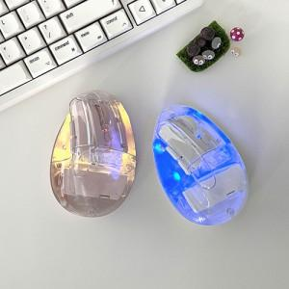

【상세/제작정보】 | <span style="font-size: 12pt;">*스티커 기본 사이즈 50*30mm</span>

【인쇄/포장옵션】 | 스티커 / 포장지포장

【공급단가】 | 수량 | 20~ | 100~ | 300~ | 500~ | 1,000~
*VAT별도 | 단가 | 27,180원 | 25,710원 | 24,460원 | 23,830원 | 23,410원

【상품 URL】 | https://www.synergygift.co.kr:443/src/goods_detail.php?gdno=43606

